사용방법
딥러닝 학습 프로그램 사용법

 | 1. X인자 탭에, 측정값을 모두 넣는다.
 | (예시)

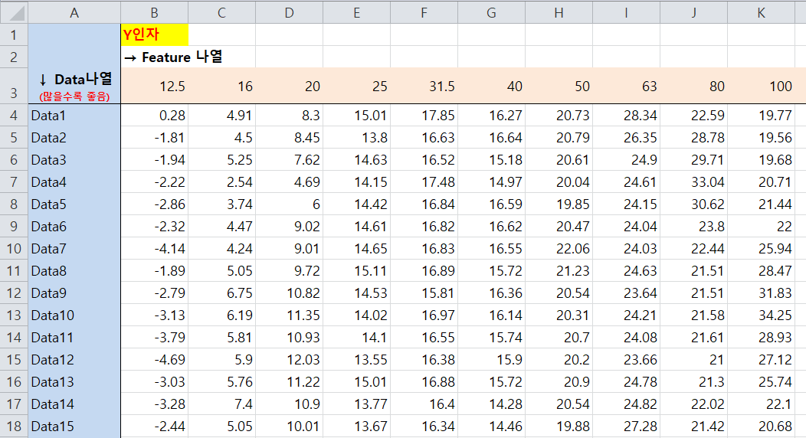
 | 2. Y인자 탭에, 결과값을 모두 넣는다.
 | (예시)

 | 3. 엑셀 저장 후, 학습프로그램 돌리기

